Tabele zbiorcze
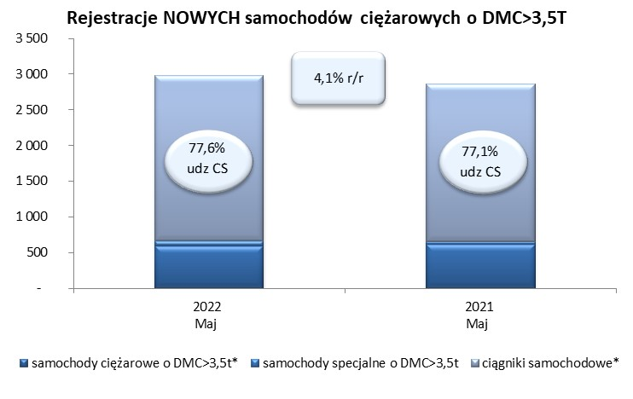
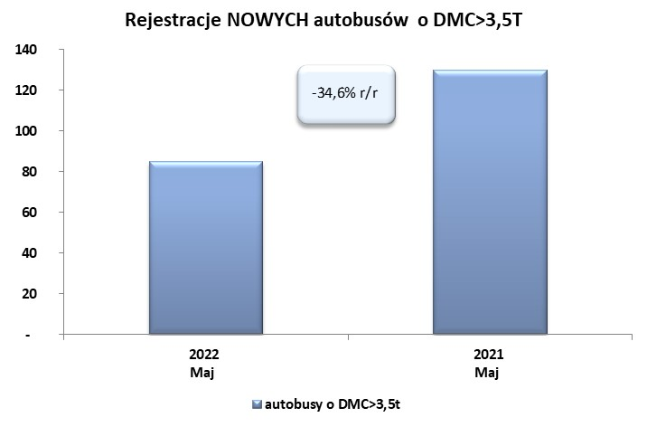
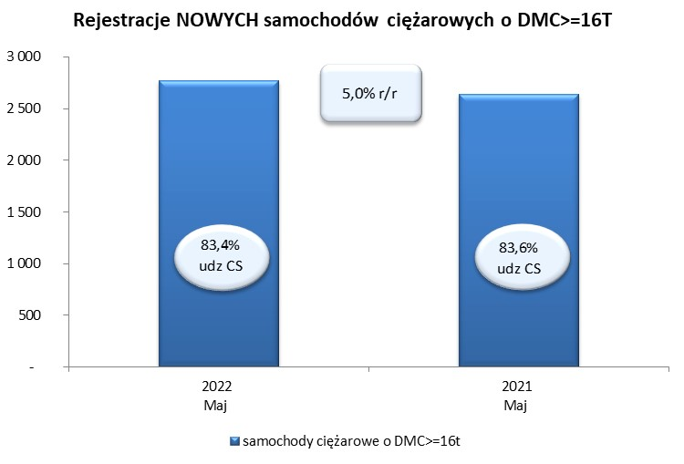
 |  |  |  |  |  | 2022-06-03
PZPM na podstawie danych CEP |  |  |  |  |  | sztuki
PIERWSZE REJESTRACJE NOWYCH POJAZDÓW UŻYTKOWYCH O DMC>3,5T
 | 2022 Maj | 2021 Maj | % zmiana r/r | 2022 Sty - Maj | 2021 Sty - Maj | % zmiana r/r
SAMOCHODY CIĘŻAROWE - RAZEM | 2,978 | 2,860 | 4.1% | 12,860 | 13,494 | -4.7%
samochody ciężarowe o DMC>3,5t* | 592 | 613 | -3.4% | 2,766 | 2,694 | 2.7%
samochody specjalne o DMC>3,5t | 75 | 41 | 82.9% | 328 | 285 | 15.1%
ciągniki samochodowe* | 2,311 | 2,206 | 4.8% | 9,766 | 10,515 | -7.1%
AUTOBUSY - RAZEM | 85 | 130 | -34.6% | 496 | 514 | -3.5%
RAZEM POJAZDY UŻYTKOWE | 3,063 | 2,990 | 2.4% | 13,356 | 14,008 | -4.7%
*/ Nie uwzgledniono rejestracji własnych marek krajowych producentów

